Cabaz
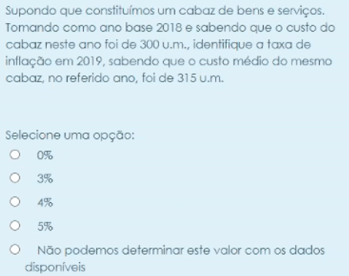
Ano | Custo Cabaz | IP | IP Formula | Taxa de Inflacao % | Tx. Inflacao Formula
2016 | 315 | 100
2019 | 350 | 111.1111111 | 350/315*100 | 11.11111111 | (111.111111111111-100)/100*100

Sheet6
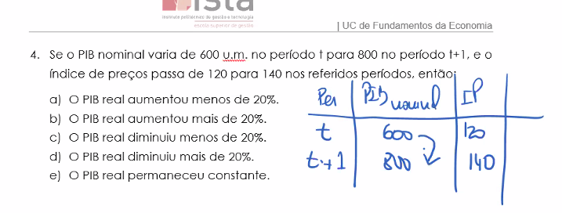
PER | PIB Normal | IP
t | 600 | 120
t+1 | 800 | 140

Taxa de inflacao | 33.33333333 | 16.66666667

Valor Real
Deflator PIB

PIB(NominalReal)
Ano | PIB Precos Correntes(Nominal) | PIB a precos constantes(PIB REAL) | Taxa Crescimento | deflator | Taxa inflacao |  | Ano | PIB a precos correntes ou nominal | Deflator do PIB | Taxa de inflacao | PIB Real | Taxa Crescimento | Exemplos
2015 | 23500 | 23500 | - | 1 |  |  | 2015 | 23500 | 0.96 | - | 24479.16667 | - | Tx.inflacao 2016 | (1-0.96)/0.96*100
2016 | 25000 | 23810 | 5.06% | 1.049979 | 5.00% |  | 2016 | 25000 | 1 | 4.166666667 | 25000 | 2.128 | PIB Real 2016 | 25000/1
2017 | 27500 | 25000 | 5.00% | 1.1 | 5.00% |  | 2017 | 27500 | 1.05 | 5 | 26190.47619 | 4.762 | Tx.crescimento 2016 | (25000-24479.1666666667)/24479.1666666667*100
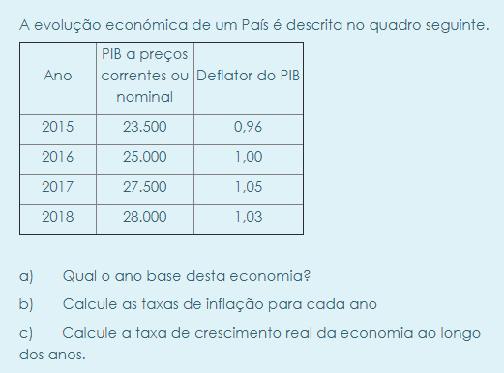
2018 | 28000 | 25926 | 3.70% | 1.079996914 | -2.00% |  | 2018 | 28000 | 1.03 | -1.904761905 | 27184.46602 | 3.795

 |  |  |  |  |  |  | A) Qual o ano base desta economia?
 |  |  |  |  |  |  | O que tem o 1 | 2016

 |  |  |  |  |  |  | B) Calcule as taxas de inflacao para cada ano_
Indicadores |  | 2002 | 2003 |  |  |  | C) Calcule a taxa de crescimento real da economia ao longo dos anos
Taxa de inflacao |  | 3.6 | 3.3 |  |  | 30
Saldo da balanca correntes(% PIB) |  | -5.7 | -3.5
Saldo orcamental |  | -2.8 | -2.9
Tx de desemprego |  | 5.1 | 6.5
Tx crescimento real do PIB |  | 0.4 | -1
 |  |  |  |  |  |  | Periodo | PIB Nominal | IP | PIB Real
 |  |  |  |  |  |  | t | 600 | 120 | 5
a inflacao diminuiu em 2003, nao se registou deflacao |  |  |  |  |  |  | t+1 | 800 | 140 | 5.714285714

 |  |  |  |  |  |  |  |  | Formula | Resultado
 |  |  |  |  |  |  | Crescimento PIB Nominal |  | (800-600)/600*100 | 33.33333333
 |  |  |  |  |  |  | Taxa de Inflacao t+1 |  | (140-120)/120*100 | 16.66666667
Atualizacao Salarial |  | 4 |  |  |  |  | PIB real aumentou em 16.6666666666667
Taxa Crescimento Nominal Salarios |  | 2.6

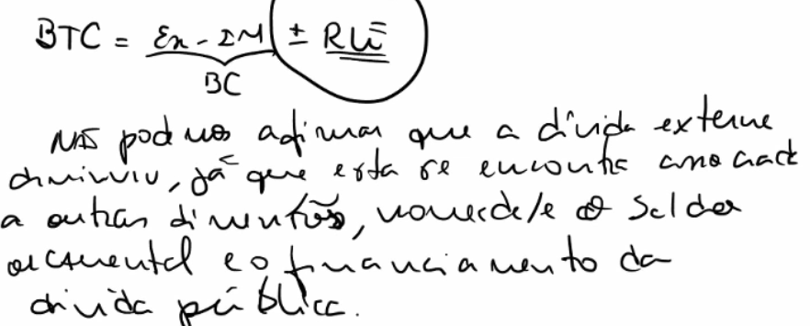

Como o saldo orcamental aumentou e provavel que a divida publica tambem tenha aumentado
Recessao

Questoes Antigo Teste
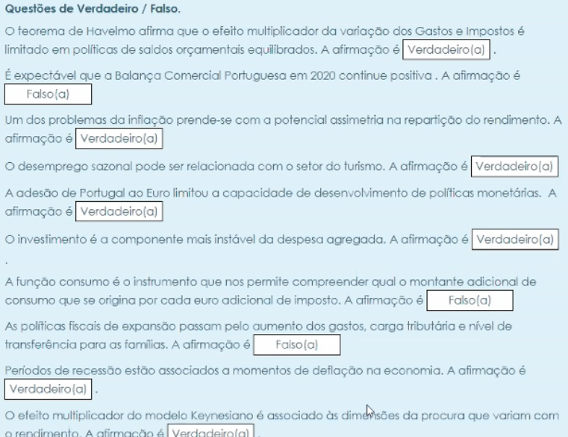
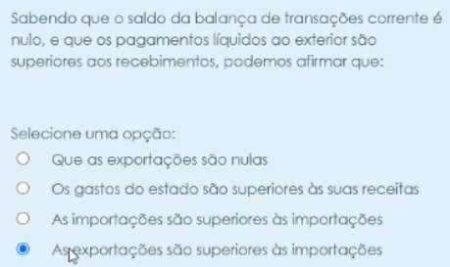
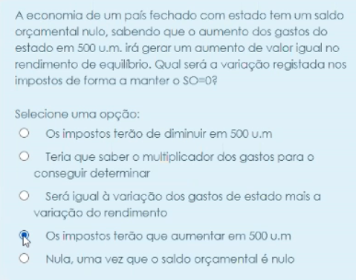

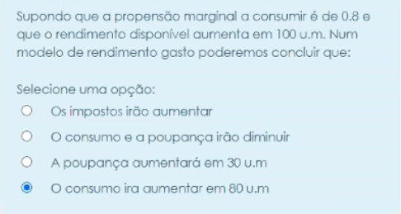

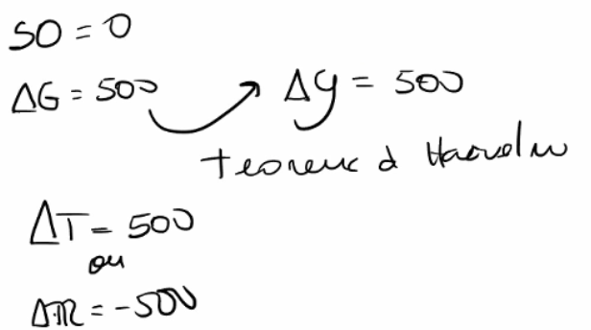

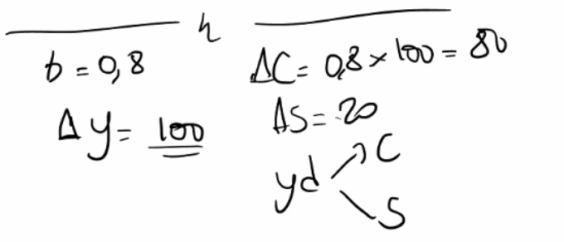

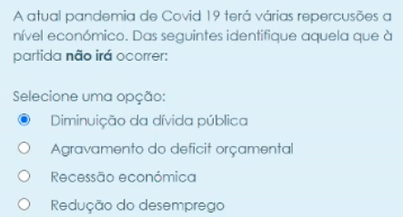

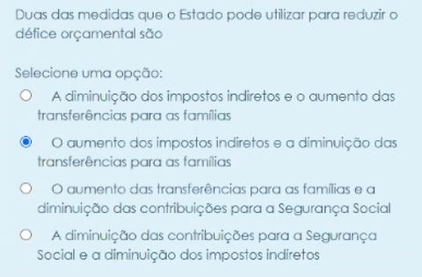

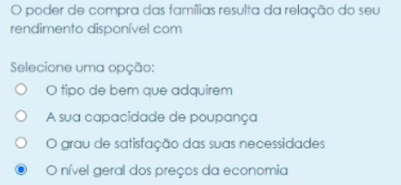



Ou rendimento com a inflacao

PIBpmPIBcf
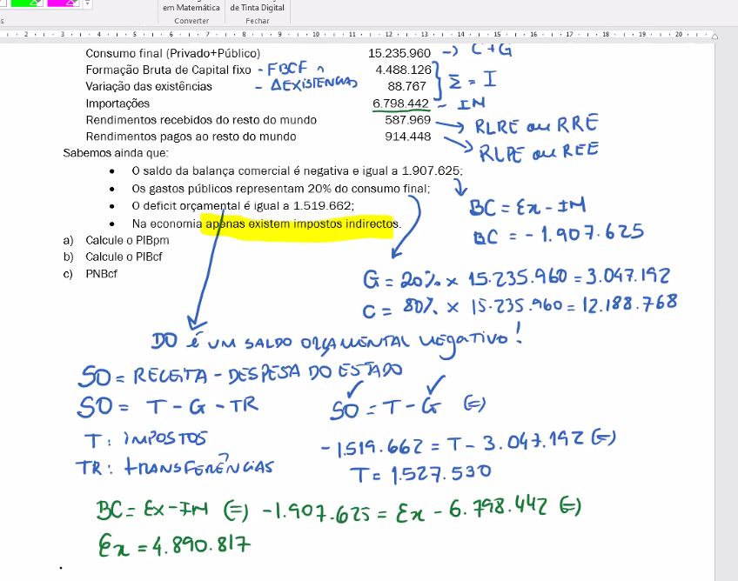
Consumo final Privado | 5000
Gastos do estado | 1000
Formação Bruta de Capital fixo | 600
Variação das existências - | -100
Saldo da balança comercial - | -100
Impostos indirectos + subsídios | 500 |  |  |  |  | PIB Medido aos Precos 2016 | 10673
Rendimentos líquidos do exterior - | 100 |  |  |  |  | PIBpm | 6400
 | 50 |  |  |  |  | Deflator PIB 2016 | 1
PIBpm=C+G+I+Ex-Im |  | Formula |  |  |  | Deflator PIB 2017 | 0.5996439614
Calcule o PIBpm | 6400 | 5000+1000+(600+(-100))+(-100)
 |  |  |  |  |  | Ano | PIB a precos correntes ou nominal | Deflator do PIB | Taxa de inflacao | Taxa Crescimento
PNBcf = PIBpm-Impostos Indirectos + subsidios +- RLE |  | Formula |  |  |  | 2016 | 9000 | 1 | - | -
Calcule o PIBcf | 6000 | 6400-500100 |  |  |  | 2017 | 10673 | 0.5996439614 | -40.03560386 | 18.58888889

propensao marginal a importar | 0.2y | 0.2
Valor das Importacoes | 1280
Valor das Exportacoes | 1180

PIB a precos constantes | 14760765
Deflator | 0.0004335818638
Taxa inflacao | -99.95664181 | %

Ano | Pib Nominal | deflator | Pib Real | Taxa de inflacao
2010 | 10500 | 1 | 10500 | -
2011 | 11039 | 1.025 | 10769.7561 | 2.5 | %

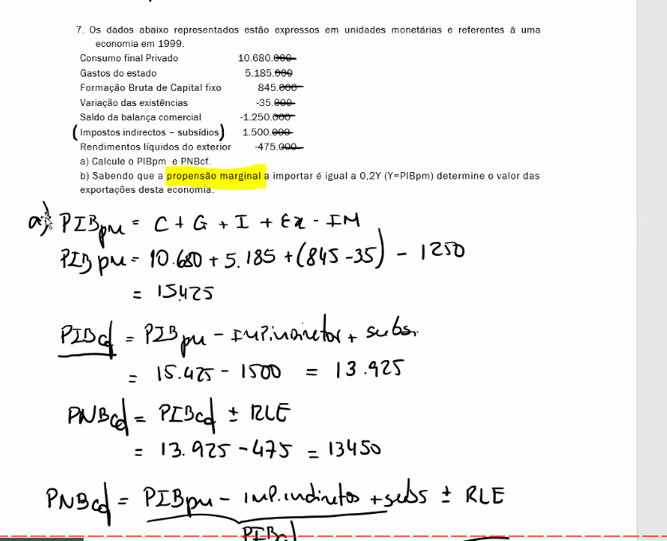
taxa crescimento 2011 | 2.569105691 | %

